Лист1
Ученики |  |  |  |  |  |  |  |  | Кабинеты |  |  |  |  | 2 | 3 | 4
Id | Фамилия | Имя | Отчество | Пол | Дата рождения | Класс | Заметки | Статус | Чьё место | Кабинет | ряд | парта | Вариант
1 | Иванов | Иван | Иванович | М | 2010-03-01 | 5-А | папа прокурор | троечник | 1 | 5 | 2 | 4 | 1
2 | Петров | Петр | Петрович | М | 2010-11-21 | 5-А |  | ударник | 1 | 1 | 2 | 1 | 1
3 | Сидорова | Елена | Васильевна | Ж | 2011-08-13 | 5-Б |  | отличник | 2 | 6 | 3 | 1 | 2
 |  |  |  |  |  |  |  |  | 2 | 3 | 2 | 1 | 2
 |  |  |  |  |  |  |  |  | 3 | 2 | 2 | 1 | 2
 |  |  |  |  |  |  |  |  | 3 | 1 | 3 | 4 | 2
 |  |  |  |  |  |  |  |  | 1 | 5 | 2 | 4 | 1
 |  |  |  |  |  |  |  |  | 1 | 1 | 1 | 1 | 2
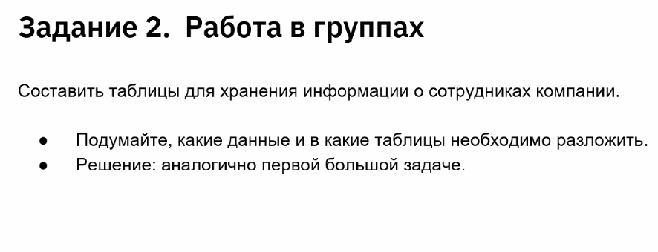
 |  |  |  |  |  |  |  |  | 2 | 3 | 2 | 2 | 1

 |  |  |  |  |  |  |  |  | Адреса
 |  |  |  |  |  |  |  |  | Чей адрес | Регион | Город | Район | Улица | Дом | Квартира
 |  |  |  |  |  |  |  |  | 1 | Самарская обл. | Самара | Ленинский | Ленина | 1 | 1
 |  |  |  |  |  |  |  |  | 2 | Самарская обл. | Самара | Ленинский | Ленина | 2 | 2
 |  |  |  |  |  |  |  |  | 3 | Самарская обл. | Самара | Ленинский | Ленина | 3 | 3

 |  |  |  |  |  |  |  |  | Телефон
 |  |  |  |  |  |  |  |  | Ученик | Номер телефона | Чей телефон
 |  |  |  |  |  |  |  |  | 1 | +79511235487 | родитель
 |  |  |  |  |  |  |  |  | 2 | +79511235488 | участковый
 |  |  |  |  |  |  |  |  | 3 | +79511235489 | родитель
 |  |  |  |  |  |  |  |  | 1 | +79201235487 | школа
 |  |  |  |  |  |  |  |  | 2 | +79201123548 | учитель
 |  |  |  |  |  |  |  |  | 3 | +79291235489 | родитель
 |  |  |  |  |  |  |  |  | 1 | +79511235444 | участковый
 |  |  |  |  |  |  |  |  | 2 | +79511235488 | родитель
 |  |  |  |  |  |  |  |  | 3 | +79525235489 | личный
 |  |  |  |  |  |  |  |  | 1 | +79501236548 | учитель
 |  |  |  |  |  |  |  |  | 2 | +79501236548 | учитель
 |  |  |  |  |  |  |  |  | 3 | +79501236548 | школа

Лист2
